Progetto
LABORATORIO MATEMATICO-SCIENTIFICO DISTRIBUITO DI CODING E PENSIERO COMPUTAZIONALE
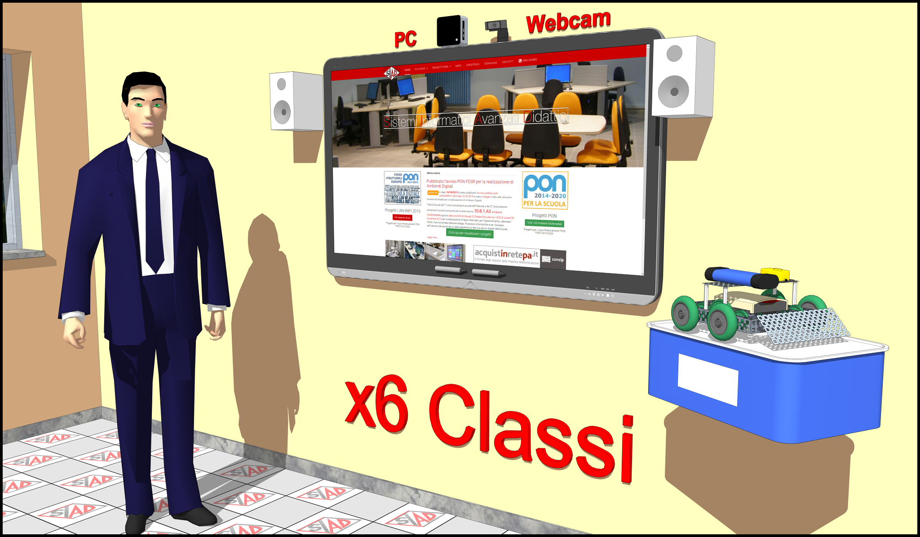

OBIETTIVI Il progetto mira a rendere fruibili dotazioni tecnologiche e scientifiche adeguati al contesto delle aule didattiche, al fine di rafforzare i contenuti delle lezioni con le esperienze didattiche di tipo laboratoriale, in un contesto odierno dove spesso sono limitate le possibilità e il numero di ore di fruizione dei laboratori didattici esistenti nell'Istituto. LA SOLUZIONE È COMPOSTA DA: 1) nr. 6 postazioni tecnologiche fisse, costituite da Monitor Interattivi 65" con PC integrato, sistema di videoconferenza e software di gestione; 2) nr. 6 Kit didattici di robotica, coding e pensiero computazionale.

Click qui per la Matrice Acquisti

